Unsicherheiten_Rel_Standard
GUM S. 24:
$$U_{i}=k_{i}⋅u_{c}$$
$$u_{c}≈σ$$
Messgröße | Messgerät | Rel. Unsicherheit 99% | Absolute Unsicherheit 99% | Rel. Unsicherheit 95% | Mittelwert Messung (Abschätzung SH) | Mittelwert Messung (Berechnung FD) | Einheit Messung | k-Faktor 99% | Kombinierte Relative Standardmessunsicherheit / Variationskoeffizient | abs. Std.-Abweichung (SH) | Kombinierte Absolute Standardmessunsicherheit (FD) | Absolute Varianz | Wie grün ermittelt? | Über Matlab reproduzierbar
[-] | [-] | [%] | [-] | [%] | [-] | [-] | [-] | [-] | [%] | [Unit nach Spalte "Einheit Messung"]
Biogasvolumen Kumulativ | BlueVCount | 2.00 | 0.02 | 1.33 |  | 1.00 | ml | 3.00 | 0.67 |  | 0.007 | 4.44E-05 | Datenblatt
Methankonzentration | BlueVary | 3.00 | 1.50 | 2.00 | 55.0 | 50.00 | Vol % | 3.00 | 1.00 | 0.55 | 0.500 | 2.50E-01 | Datenblatt
CO2-konzentration | BlueVary | 5.00 | 2.50 | 3.33 | 45.0 | 50.00 | Vol % | 3.00 | 1.67 | 0.75 | 0.833 | 6.94E-01 | Datenblatt
pH_liq | pH-Logger | 0.27 | 0.02 | 0.18 | 7.5 | 7.50 | none | 3.00 | 0.09 | 0.01 | 0.007 | 4.44E-05 | Datenblatt
pH_liq | pH-Handelektrode | 1.33 | 0.10 | 0.89 | 7.5 | 7.50 | none | 3.00 | 0.44 | 0.03 | 0.033 | 1.11E-03 | Datenblatt
Biogas Volumenstrom | BlueVCount | 2.83 | 0.57 | 1.89 |  | 20.00 | l/d | 3.00 | 0.94 |  | 0.189 | 3.56E-02 | Rechenregel 2, aus Biogasvolumen Kumulativ
Methan Volumenstrom | BlueVCount+BlueVary | 4.12 | 0.41 | 2.75 |  | 10.00 | l/d | 3.00 | 1.37 |  | 0.137 | 1.89E-02 | Rechenregel 7, Aus Biogas Volumenstrom und Methankonzentration
CO2 Volumenstrom | BlueVCount+BlueVary | 5.74 | 0.57 | 3.83 |  | 10.00 | l/d | 3.00 | 1.91 |  | 0.191 | 3.67E-02 | Rechenregel 7, Aus Biogas Volumenstrom und CO2-Konzentration
Druck | BlueVary | 3.00 | 0.03 | 2.00 | 1.0 | 1.00 | bar | 3.00 | 1.00 | 0.01 | 0.010 | 1.00E-04 | Datenblatt
Druck | BlueVCount | ? | ? | ? |  | ? | bar | 3.00 | ? |  | #VALUE! | #VALUE! | ? |  | Gegeben
VA | GC | 232.50 | 236.41 | 155.00 | 40.0 | 101.68 | mg/l = mg/kgFM | 3.00 | 77.50 | 31.00 | 78.803 | 6.21E+03 | Ringversuche -> Matlab gefiltert ab 2016 | ✓
VA | GC | 232.57 | 1253.68 | 155.05 |  | 539.05 | mg/kgTS | 3.00 | 77.52 |  | 417.892 | 1.75E+05 | Rechenregel 5, Aus TS [%FM] und Säure [mg/kgFM]
BU | GC | 271.71 | 979.23 | 181.14 | 115.0 | 360.40 | mg/l = mg/kgFM | 3.00 | 90.57 | 104.16 | 326.411 | 1.07E+05 | Ringversuche -> Matlab gefiltert ab 2016 | ✓
BU | GC | 271.77 | 5192.41 | 181.18 |  | 1910.57 | mg/kgTS | 3.00 | 90.59 |  | 1730.803 | 3.00E+06 | Rechenregel 5, Aus TS [%FM] und Säure [mg/kgFM]
PRO | GC | 196.43 | 1981.49 | 130.95 | 300.0 | 1008.76 | mg/l = mg/kgFM | 3.00 | 65.48 | 196.43 | 660.495 | 4.36E+05 | Ringversuche -> Matlab gefiltert ab 2016 | ✓
PRO | GC | 196.51 | 10509.08 | 131.01 |  | 5347.74 | mg/kgTS | 3.00 | 65.50 |  | 3503.028 | 1.23E+07 | Rechenregel 5, Aus TS [%FM] und Säure [mg/kgFM]
AC | GC | 127.41 | 7.41 | 84.94 | 7500.0 | 5.82 | mg/l = mg/kgFM | 3.00 | 42.47 | 3185.24 | 2.470 | 6.10E+00 | Ringversuche -> Matlab gefiltert ab 2016 | ✓ (leicht falsche alte Werte)
AC | GC | 127.54 | 39.33 | 85.03 |  | 30.83 | mg/kgTS | 3.00 | 42.51 |  | 13.109 | 1.72E+02 | Rechenregel 5, Aus TS [%FM] und Säure [mg/kgFM]
TS | Muffelofen | 5.82 | 1.10 | 3.88 | 30.0 | 18.86 | %FM | 3.00 | 1.94 | 0.58 | 0.366 | 1.34E-01 | Ringversuche -> Matlab gefiltert ab 2016 | ✓
oTS | Muffelofen | 3.82 | 3.25 | 2.55 | 89.0 | 84.97 | %TS | 3.00 | 1.27 | 1.13 | 1.083 | 1.17E+00 | Ringversuche -> Matlab gefiltert ab 2016 | ✓
oTS | Muffelofen | 7.11 | 4.90 | 4.74 |  | 68.94 | %FM | 3.00 | 2.37 |  | 1.634 | 2.67E+00 | Ringversuche -> Matlab gefiltert ab 2016 | ✓
NH4_N | Nessler-Gerät | 76.21 | 0.08 | 50.80 |  | 0.10 | %FM | 3.00 | 25.40 |  | 0.026 | 6.72E-04 | Ringversuche -> Matlab gefiltert ab 2016 | ✓
NH4_N | Nessler-Gerät | 19.76 | 0.20 | 13.17 | 0.7 | 1.02 | g/l = g/kgFM | 3.00 | 6.59 | 0.05 | 0.067 | 4.52E-03 | Rechenregel 3, Aus %FM
NH4_N | Nessler-Gerät | 24.12 | 0.25 | 16.08 |  | 1.02 | g/l = g/kgFM | 3.00 | 8.04 |  | 0.082 | 6.73E-03 | Ringversuche -> Matlab gefiltert ab 2016 | ✓
FM | Waage | 1.00 | 0.01 | 0.67 |  | 1.00 | kg | 3.00 | 0.33 |  | 0.003 | 1.11E-05 | 10g Fehler pro kg Einwaage geschätzt (seeeeehhr schlecht)
H2O Berechnet | 1000 * (1 -TS/100) | 0.01 | 0.11 | 0.01 |  | 811.37 | g/l = g/kgFM | 3.00 | 0.00 |  | 3.657 | 13.370 | Rechenregel 3, Aus %TS und rho=1000
XF | Weender & v.S. FMA | 21.57 | 4.55 | 14.38 |  | 21.08 | %TS | 3.00 | 7.19 |  | 1.516 | 2.30E+00 | Ringversuche -> Matlab gefiltert ab 2016 | ✓
XF | Weender & v.S. FMA | 22.34 | 0.89 | 14.89 |  | 3.98 | g/l = g/kgFM | 3.00 | 7.45 |  | 0.296 | 8.77E-02 | Rechenregel 5, Aus %TS und Xi [%TS]
XA | Muffelofen | 22.20 | 3.32 | 14.80 | 11.0 | 14.97 | %TS | 3.00 | 7.40 | 0.81 | 1.107 | 1.23E+00 | Ringversuche -> Matlab gefiltert ab 2016 | ✓ ("Ash" in Matlab)
XA | Muffelofen | 22.95 | 0.65 | 15.30 |  | 2.82 | g/l = g/kgFM | 3.00 | 7.65 |  | 0.216 | 4.66E-02 | Rechenregel 5, Aus %TS und Xi [%TS]
XL | Weender & v.S. FMA | 30.11 | 1.42 | 20.07 | 5.0 | 4.70 | %TS | 3.00 | 10.04 | 0.50 | 0.472 | 2.23E-01 | Ringversuche -> Matlab gefiltert ab 2016 | ✓
XL | Weender & v.S. FMA | 30.67 | 0.27 | 20.45 |  | 0.89 | g/l = g/kgFM | 3.00 | 10.22 |  | 0.091 | 8.23E-03 | Rechenregel 5, Aus %TS und Xi [%TS]
XP | Weender & v.S. FMA | 16.55 | 1.90 | 11.03 | 14.0 | 11.49 | %TS | 3.00 | 5.52 | 0.77 | 0.634 | 4.02E-01 | Ringversuche -> Matlab gefiltert ab 2016 | ✓
XP | Weender & v.S. FMA | 17.54 | 3.00 | 11.70 |  | 17.12 | g/l = g/kgFM | 3.00 | 5.85 |  | 1.001 | 1.00E+00 | Rechenregel 5, Aus %TS und Xi [%TS]
XLig | Weender & v.S. FMA | 85.71 | 9.89 | 57.14 | 7.0 | 11.54 | %TS | 3.00 | 28.57 | 2.00 | 3.296 | 1.09E+01 | Ringversuche -> Matlab gefiltert ab 2016 | ✓ ("ADL" in Matlab)
XLig | Weender & v.S. FMA | 85.91 | 12.67 | 57.27 |  | 14.75 | g/l = g/kgFM | 3.00 | 28.64 |  | 4.224 | 1.78E+01 | Rechenregel 5, Aus %TS und Xi [%TS]
XC | Weender & v.S. FMA | 10.42 | 7.17 | 6.95 |  | 68.80 | %TS | 3.00 | 3.47 |  | 2.389 | 5.71E+00 | Resultat aus Matlab-Sampling | ✓
XC | Weender & v.S. FMA | 11.93 | 1.55 | 7.96 |  | 12.98 | g/l = g/kgFM | 3.00 | 3.98 |  | 0.516 | 2.66E-01 | Resultat aus Matlab-Sampling | ✓
pH_Feed | pH-Handelektrode | 6.46 | 0.39 | 4.31 | 5.0 | 6.08 | none | 3.00 | 2.15 | 0.11 | 0.131 | 1.71E-02 | Ringversuche -> Matlab gefiltert ab 2016 | ✓
ADF | Weender & v.S. FMA | 17.64 | 6.30 | 11.76 |  | 35.71 | %TS | 3.00 | 5.88 |  | 2.100 | 4.41E+00 | Ringversuche -> Matlab gefiltert ab 2016
ADF | Weender & v.S. FMA | 18.58 | 1.25 | 12.38 |  | 6.74 | g/l = g/kgFM | 3.00 | 6.19 |  | 0.417 | 1.74E-01 | Rechenregel 5, Aus %TS und Xi [%TS]
NDF | Weender & v.S. FMA | 17.64 | 7.82 | 11.76 |  | 44.31 | %TS | 3.00 | 5.88 |  | 2.606 | 6.79E+00 | Ringversuche -> Matlab gefiltert ab 2016
NDF | Weender & v.S. FMA | 18.58 | 1.55 | 12.38 |  | 8.36 | g/l = g/kgFM | 3.00 | 6.19 |  | 0.518 | 2.68E-01 | Rechenregel 5, Aus %TS und Xi [%TS]
Zellulose | Weender & v.S. FMA | 87.51 | 20.83 | 58.34 |  | 23.80 | %TS | 3.00 | 29.17 |  | 6.943 | 4.82E+01 | Rechenregel 2, aus ADF und ADL (Lignin)
Zellulose | Weender & v.S. FMA | 87.70 | 3.94 | 58.47 |  | 4.49 | g/l = g/kgFM | 3.00 | 29.23 |  | 1.313 | 1.72E+00 | Rechenregel 5, Aus %TS und Xi [%TS]
https://www.ncbi.nlm.nih.gov/pmc/articles/PMC3387884/
TKN | Weender & v.S. FMA | 15.08 | 0.41 | 10.05 | 2.5 | 2.75 | %TS | 3.00 | 5.03 | 0.13 | 0.026 | 6.78E-04 | Rechenregeln 3 und 7, um von XP auf TKN zu kommen (Messmethodensammlung S. 92), mit y(2) und y(3) in Zeile 60 und 63 als Zwischenschritt
TKN | Weender & v.S. FMA | 16.16 | 0.08 | 10.77 |  | 0.52 | g/l = g/kgFM | 3.00 | 5.39 |  | 0.565 | 3.19E-01 | Rechenregel 5, Aus %TS und Xi [%TS]
Hemizellulose | Weender & v.S. FMA | 24.95 | 2.62 | 16.63 |  | 10.48 | %TS | 3.00 | 8.32 |  | 0.164 | 2.70E-02
Hemizellulose | Weender & v.S. FMA | 25.62 | 0.51 | 17.08 |  | 1.98 | g/l = g/kgFM | 3.00 | 8.54 |  | 4.012 | 1.61E+01
NfE | Weender & v.S. FMA | 46.25 | 21.73 | 30.83 |  | 46.98 | %TS | 3.00 | 15.42 |  | 1.366 | 1.87E+00
NfE | Weender & v.S. FMA | 46.61 | 4.13 | 31.07 |  | 8.86 | g/l = g/kgFM | 3.00 | 15.54 |  | 0.000 | 0.00E+00

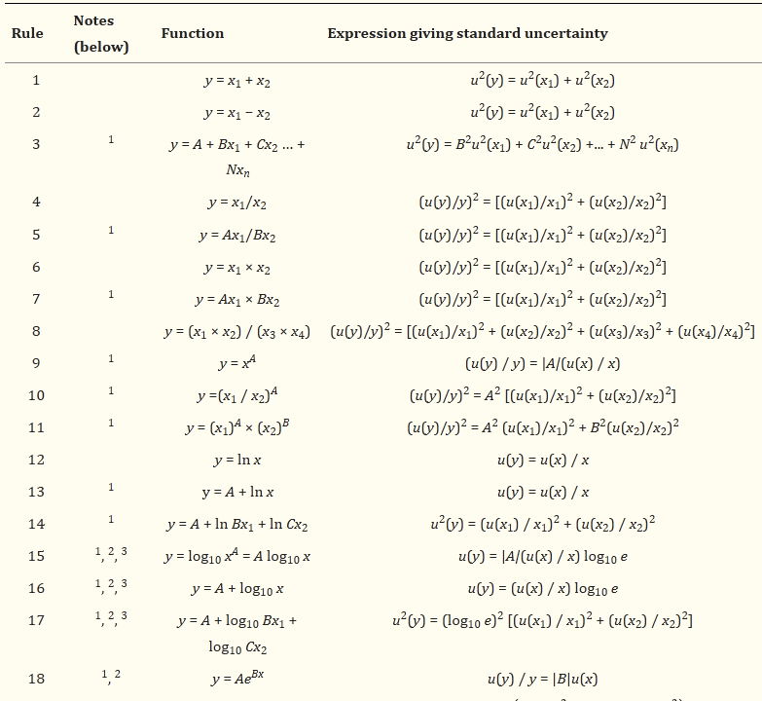
 |  |  |  |  |  |  |  |  | Berechnungen:

 |  |  |  |  |  |  |  |  | H2O [g/l] = 1000 * - (1000 * TS/100)
 |  |  |  |  |  |  |  |  | H2O [g/l] = 1000 * - (10 * TS)
 |  |  |  |  |  |  |  |  | -> ꝹH2O2 [g/l] = (-10)2 * ꝹTS2 (Regel 3)

Hilfsrechnungen
 |  |  | g | TS |  | % TS |  |  | Zellulose = ADF - ADL
 |  |  | 120 | 1000 |  | 12 |  |  | -> ꝹZell [%TS] =(ꝹADF2 + ꝹADL2 )(1/2) (Regel 2)
u(y3) | a | b | c | c/b |  | ac/b
7.88 | 100 | 1000 | 6.25 | 0.00625 |  | 0.625 |  |  | Zellulose = ADF - ADL
 |  |  |  |  |  |  |  |  | -> ꝹZell [%TS] =(ꝹADF2 + ꝹADL2 )(1/2) (Regel 2)
u(y2)
5.03 |  |  |  |  |  |  |  |  | Hemizellulose = NDF -ADF
 |  |  |  |  |  |  |  |  | -> ꝹHem-Zell [%TS] =(ꝹNDF2 + ꝹADF2 )(1/2) (Regel 2)

 |  |  |  |  |  |  |  |  | NfE = 1000 - XA - XP - XL - XF
 |  |  |  |  |  |  |  |  | -> ꝹNfE [%TS] =(ꝹXA2 + ꝹXL2+ ꝹXP2+ ꝹXF2 )(1/2) (Regel 2)

